Ewiger Ferienkalender
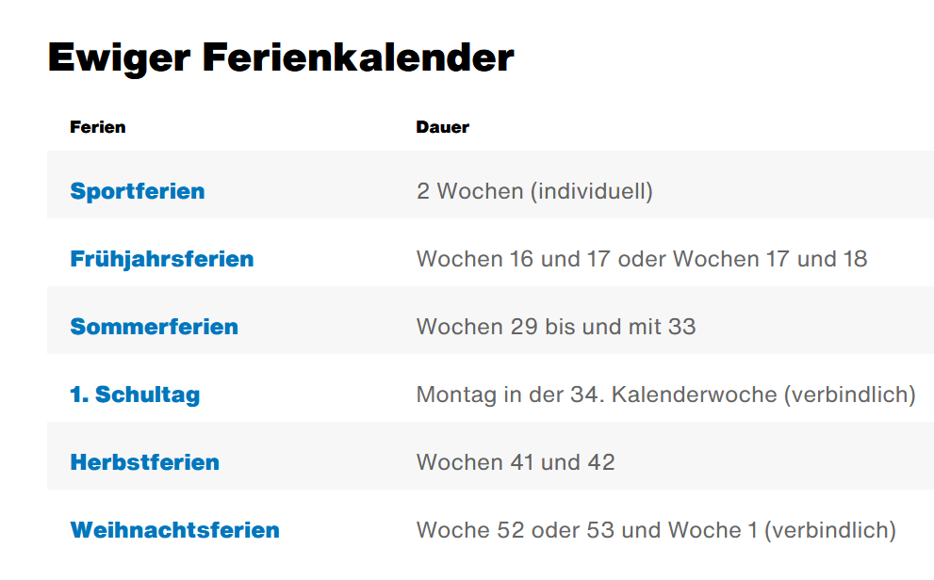

Ferien KT ZH 2022
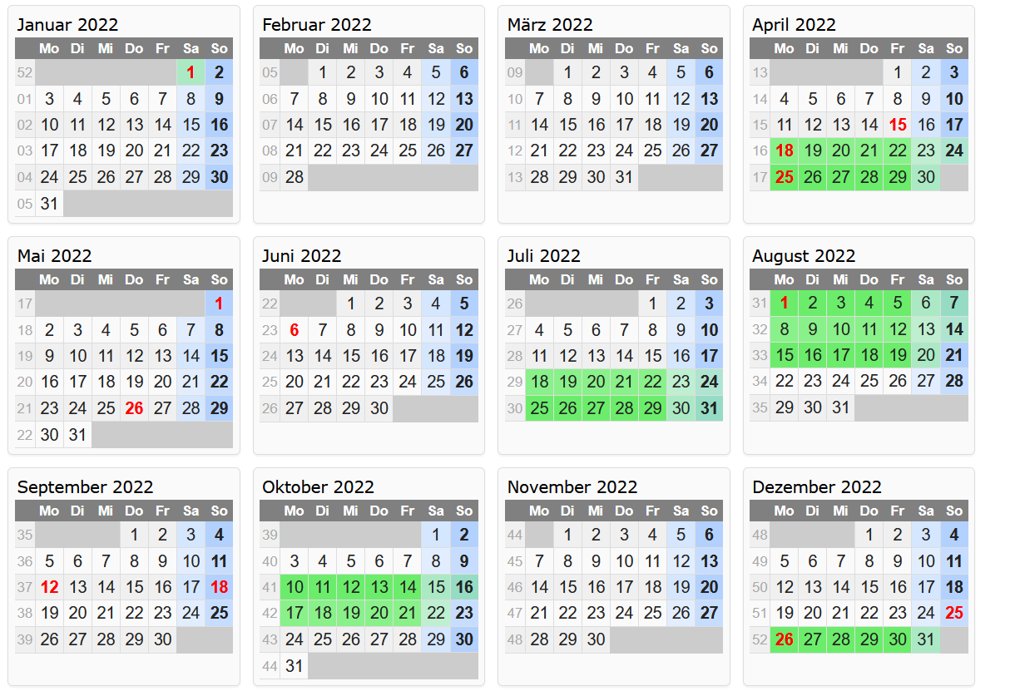
Ostern 15.4-18.4.22
Sächsilüüte 25.4.22
Auffahrt 26.05.2022
Pfingstmontag 06.06.22
Knabenschiessen 12.09.2022

